Sheet2
悦来街道合力社区党群服务中心办公家俱采购清单
序号 | 房间 | 品名 | 产品图片 | 规格 | 材质说明 | 数量 | 单位 | 单价 | 合计
1 | 警务室 | 办公桌 | 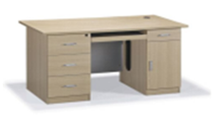 | 1400*600*750 | 1、材质：▲实木多层板符合 GB 18580-2017；GB/T 39600-2021；HJ 571-2010；GB/T 9846-2015；QB/T 4371-2012；JC/T 2039-2010；GB 8624-2012检验依据，检测项涵盖但不限于：①理化性能，弹性模量（横纹）试件强度值≥4200MPa；②甲醛释放量（1m³气候箱法）≤0.02mg/m³符合ENF级甲醛释放量标准；③总挥发性有机化合物（TVOC）≤0.08mg/m²•h（72h)；④抗菌性能，金黄色葡萄球菌，抑菌率≥99.50%；⑤防霉菌性能等级0级；⑥平板状建筑材料及制品的燃烧性能等级B1（B）级：燃烧增长速率≤111W/s,火焰横向蔓延未达到试样长翼边缘，符合检测要求，600s的总放热量THR600s≤7.0MJ,60s内焰尖高度Fs≤150mm,60s内无燃烧滴落物引燃滤纸现象。（提供“实木多层板”检验报告佐证，检测检验报告需提供官方网站查询截图或国家市场监管总局全国认证认可信息公共服务平台查询截图）。 2、表面：三聚氰胺浸渍纸 符合LY/T 1831-2009；GB/T 35601-2017检测依据，检测项涵盖但不限于：①甲醛释放量(1m气候法)未检出；②挥发性有机化合物(72h)未检出；③理化性能：定量偏差1%、水分≤1.5%、灰分≤25%、pH值≤7.5、纵向干抗张强度≥27N/15mm、纵向湿抗张强度≥8N/15mm、透气度(Gurley法)≤17s/100mL、平滑度15.4s、渗透性≤4s、耐热性1级、耐光色牢度(蓝色羊毛标准)≥8级、纵横向伸缩率：纵向0.5%，横向1.9%、浸胶量无偏差、挥发物含量7.2%、预固化度43%、④原纸外观质量要求，破损、污染、异物、死褶、尘埃点、色差、毛边、皱纹、硬质快、掉毛、掉粉、缺边、裂口、孔洞、卷芯变形、端面平整度、收卷松紧度等检测结果均为合格；等6项符合检测标准。 3、办公桌木制边缘部分 PVC封边条 符合QB/T 4463-2013《家具用封边条技术要求》检测依据，检测项涵盖但不限于：①理化性能，塑料封边条耐磨性磨30r后无露底现象、耐开裂性(耐龟裂性）≤1级、耐老化性无开裂；②塑料封边条有害物质限量：多溴联苯、多溴联苯醚、甲醛释放量、铅、镉、铬、汞、砷、钡、锑、硒、邻苯二甲酸酯(DBP、 BBP、DEHPDNOP、DINP和DIDP)的总量、氯乙烯单体均为未检出。 4、阻尼铰链：应符合QB/T 2189-2013《家具五金 杯状暗较链》、QB/T 3827-1999《轻工产品金属镀层和化学处理层的耐腐蚀试验方法 乙酸盐雾试验 (ASS) 法 》、QB/T 3832-1999《轻工产品金属镀层腐蚀试验结果的评价》、GB/T 10125-2021《人造气氛腐蚀试验 盐雾试验》、GB/T 6461-2002《金属基体上金属和其他无机覆盖层经腐蚀试验后的试样和试件的评级》检测依据；检测项涵盖但不限于①功能：操作力耐久性试验前打开力≤5N，耐久性试后打开力≤6N，耐久性试验关闭力≤7N，耐久性试验后关闭力≤9N、耐久性家用型使用40000次后（所有组件或结合处不应断裂；通过手触压证实，用于紧固的组件不应松动；所有组件不应有影响正常运作的变形或磨损；固定组件不应松动）、下沉量安装B型试验门时，下沉量≤2.0mm，②乙酸盐雾试验 (ASS)：镀(涂）层对基体的保护等级、镀(涂)层本身耐腐蚀等级≥10级，③铜加速乙酸盐雾试验(CASS)连续喷雾1000h达到10级； 5、阻尼滑轨：应符合QB/T 2454-2013《家具五金 抽导轨》、QB/T 3827-1999 《轻工产品金属镀层和化学处理层的耐腐蚀试验方法乙酸盐雾试验(ASS)法 》、QB/T 3832-1999《轻工产品金属镀层腐蚀试验结果的评价》、GB/T 10125-2021《人造气氛腐蚀试验，盐雾试验》、GB/T 6461-2002《金属基体上金属和其他无机覆盖层经腐蚀试验后的试样和试件的评级》检测依据；检测项涵盖但不限于①功能：耐久性家用型/40000次后（所有组件或连接处不应断裂损害；通过手触压证实，用于紧固的组件不应松动；所有零部件不应有影响正常运作的变形或磨损；五金连接件不应松动；所有组件的功能不应损害），下沉量不应超过抽屉导轨拉出长度的1%，②乙酸盐雾试验(ASS)：镀(涂)层对基体的保护等级、镀(涂)层本身耐腐蚀等级≥10级，③铜加速乙酸盐雾试验(CASS)连续喷雾1000h达到10级，④过载猛关或猛开家用型/10次（所有组件或连接件不应断裂损 | 2 | 张 |  | 0.00
2 | 警务室 | 办公椅 | 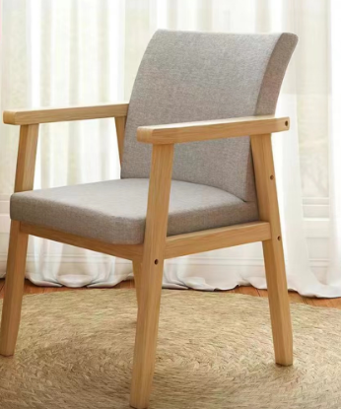 | 常规 | 1、外架：橡胶木 符合GB/T 29894-2013《木材鉴别方法通则》；GB/T 18513-2001《中国主要进口木材名称》；GB/T1927.4-2021《无疵小试样木材物理力学性质试验方法 第4部分: 含水率测定》；GB/T1927.5-2021《无疵小试样木材物理力学性质试验方法 第5部分:密度测定》检测依据；检测项涵盖但不限于：①树种鉴别，导管和管孔、轴向薄壁组织、木纤维、木射线、树胶道、宏观特征均符合橡胶木特征描述；②木材含水率7.5%~9%；③气干密度0.6g/cm³~0.7g/cm³。 2、海绵：▲海绵符合GB/T 10802-2006、QB/T 2280-2016检测依据，检测项涵盖但不限于：①物理学性能：回弹率≥41%，25%压陷硬度≥234N,拉伸强度≥124KPa，干热老化后拉伸强度≥110KPa，湿热老化后拉伸强度≥113KPa；②阻燃性，试样表面未发现续燃和阴燃现象，阻燃等级I级；③甲醛释放量≤0.035mg/m²h；④TVOC≤0.09mg/m²h。等4项符合检测标准。阻燃性应满足GB 17927.1的要求，阻燃等级I级，通过香烟抗引燃试验。（提供“海绵”检验报告佐证，检测检验报告需提供官方网站查询截图或国家市场监管总局全国认证认可信息公共服务平台查询截图）。 3、绒布 符合GB 18401-2010《国家纺织产品基本安全技术规范》；HJ 2546-2016《环境标志产品技术要求纺织产品》；GB 20286-2006《公共场所阻燃制品及组件燃烧性能要求和标识》检测依据，检测项涵盖但不限于：①甲醛含量未检出；②pH值4.0~7.5；③染色牢度：耐水、耐酸汗渍、耐碱汗渍、耐唾液（变色4-5级、沾色4-5级），耐干摩擦4-5级；④可分解致癌芳香胺染料：4-氨基联苯、联苯胺、4-氯-邻甲苯胺、2-萘胺、邻氨基偶氮甲苯、5-硝基-邻甲苯胺、对氯苯胺、2,4-二氨基苯甲醚、4,4’-二氨基二苯甲烷、3,3’-二氯联苯胺、3,3’-二甲氧基联苯胺、3,3’-二甲基联苯胺、3,3’-二甲基-4,4’-二氨基二苯甲烷、2-甲氧基-5-甲基苯胺、4,4’-亚甲基-二-（2-氯苯胺）、4,4’-二氨基二苯醚、4,4’-二氨基二苯硫醚、邻甲苯胺、2,4-二氨基甲苯、2,4,5-三甲基苯胺、邻氨基甲醚、4-氨基偶氮苯、2,4-二甲基苯胺均为未检出；⑤纺织产品中有害物质限制要求可萃取的重金属：砷、铅、铬、钴、铜、镍、镉、锑、汞均未检出；⑥燃烧性能：阻燃性能1级（织物），氧指数横向纵向≥33.0，损毁长度≤50mm，续燃时间≤3s,无阴燃现象，燃烧滴落物未引起脱脂棉燃烧或阴燃，烟密度等级（SDR)≤12.0，产烟毒性等级不低于ZA₂级。 | 2 | 把 |  | 0.00
3 | 警务室 | 调解桌 | 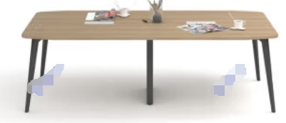 | 2000*1000*750 | 1、材质：▲实木多层板符合 GB 18580-2017；GB/T 39600-2021；HJ 571-2010；GB/T 9846-2015；QB/T 4371-2012；JC/T 2039-2010；GB 8624-2012检验依据，检测项涵盖但不限于：①理化性能，弹性模量（横纹）试件强度值≥4200MPa；②甲醛释放量（1m³气候箱法）≤0.02mg/m³符合ENF级甲醛释放量标准；③总挥发性有机化合物（TVOC）≤0.08mg/m²•h（72h)；④抗菌性能，金黄色葡萄球菌，抑菌率≥99.50%；⑤防霉菌性能等级0级；⑥平板状建筑材料及制品的燃烧性能等级B1（B）级：燃烧增长速率≤111W/s,火焰横向蔓延未达到试样长翼边缘，符合检测要求，600s的总放热量THR600s≤7.0MJ,60s内焰尖高度Fs≤150mm,60s内无燃烧滴落物引燃滤纸现象。（提供“实木多层板”检验报告佐证，检测检验报告需提供官方网站查询截图或国家市场监管总局全国认证认可信息公共服务平台查询截图）。 2、表面：三聚氰胺浸渍纸 符合LY/T 1831-2009；GB/T 35601-2017检测依据，检测项涵盖但不限于：①甲醛释放量(1m气候法)未检出；②挥发性有机化合物(72h)未检出；③理化性能：定量偏差1%、水分≤1.5%、灰分≤25%、pH值≤7.5、纵向干抗张强度≥27N/15mm、纵向湿抗张强度≥8N/15mm、透气度(Gurley法)≤17s/100mL、平滑度15.4s、渗透性≤4s、耐热性1级、耐光色牢度(蓝色羊毛标准)≥8级、纵横向伸缩率：纵向0.5%，横向1.9%、浸胶量无偏差、挥发物含量7.2%、预固化度43%、④原纸外观质量要求，破损、污染、异物、死褶、尘埃点、色差、毛边、皱纹、硬质快、掉毛、掉粉、缺边、裂口、孔洞、卷芯变形、端面平整度、收卷松紧度等检测结果均为合格；等6项符合检测标准。 3、办公桌木制边缘部分 PVC封边条 符合QB/T 4463-2013《家具用封边条技术要求》检测依据，检测项涵盖但不限于：①理化性能，塑料封边条耐磨性磨30r后无露底现象、耐开裂性(耐龟裂性）≤1级、耐老化性无开裂；②塑料封边条有害物质限量：多溴联苯、多溴联苯醚、甲醛释放量、铅、镉、铬、汞、砷、钡、锑、硒、邻苯二甲酸酯(DBP、 BBP、DEHPDNOP、DINP和DIDP)的总量、氯乙烯单体均为未检出。 4、办公桌支撑脚架钢管符合GB/T3325-2017；QB/T 3826-1999；QB/T 3832-1999；GB/T 10125-2021；GB/T 6461-2002；GB/T 21866-2008；GB/T 1741-2020检验依据，检测项涵盖但不限于：①外观性能要求，金属件喷涂层无漏喷、锈蚀和脱色、掉色现象，涂层光滑均匀、色泽一致，无流挂、疙瘩、皱皮、飞漆等缺陷；②中性盐雾试验(NSS)，连续喷雾1000h,镀（涂）层对基体的保护等级、本身耐腐蚀等级达到10级；③铜加速乙酸盐雾试验(CASS)，连续喷雾1000h达到10级；④抗细菌率，大肠埃希氏菌I级≥99.5%，白色葡萄球菌I级≥99.5%；⑤耐霉菌性，出芽短梗霉、链格孢等级为0级。等5项符合检测标准。 | 1 | 张 |  | 0.00
4 | 调解室司法 | 会议椅 |  | 常规 | 1、外架：橡胶木 符合GB/T 29894-2013《木材鉴别方法通则》；GB/T 18513-2001《中国主要进口木材名称》；GB/T1927.4-2021《无疵小试样木材物理力学性质试验方法 第4部分: 含水率测定》；GB/T1927.5-2021《无疵小试样木材物理力学性质试验方法 第5部分:密度测定》检测依据；检测项涵盖但不限于：①树种鉴别，导管和管孔、轴向薄壁组织、木纤维、木射线、树胶道、宏观特征均符合橡胶木特征描述；②木材含水率7.5%~9%；③气干密度0.6g/cm³~0.7g/cm³。 2、海绵：▲海绵符合GB/T 10802-2006、QB/T 2280-2016检测依据，检测项涵盖但不限于：①物理学性能：回弹率≥41%，25%压陷硬度≥234N,拉伸强度≥124KPa，干热老化后拉伸强度≥110KPa，湿热老化后拉伸强度≥113KPa；②阻燃性，试样表面未发现续燃和阴燃现象，阻燃等级I级；③甲醛释放量≤0.035mg/m²h；④TVOC≤0.09mg/m²h。等4项符合检测标准。阻燃性应满足GB 17927.1的要求，阻燃等级I级，通过香烟抗引燃试验。（提供“海绵”检验报告佐证，检测检验报告需提供官方网站查询截图或国家市场监管总局全国认证认可信息公共服务平台查询截图）。 3、绒布 符合GB 18401-2010《国家纺织产品基本安全技术规范》；HJ 2546-2016《环境标志产品技术要求纺织产品》；GB 20286-2006《公共场所阻燃制品及组件燃烧性能要求和标识》检测依据，检测项涵盖但不限于：①甲醛含量未检出；②pH值4.0~7.5；③染色牢度：耐水、耐酸汗渍、耐碱汗渍、耐唾液（变色4-5级、沾色4-5级），耐干摩擦4-5级；④可分解致癌芳香胺染料：4-氨基联苯、联苯胺、4-氯-邻甲苯胺、2-萘胺、邻氨基偶氮甲苯、5-硝基-邻甲苯胺、对氯苯胺、2,4-二氨基苯甲醚、4,4’-二氨基二苯甲烷、3,3’-二氯联苯胺、3,3’-二甲氧基联苯胺、3,3’-二甲基联苯胺、3,3’-二甲基-4,4’-二氨基二苯甲烷、2-甲氧基-5-甲基苯胺、4,4’-亚甲基-二-（2-氯苯胺）、4,4’-二氨基二苯醚、4,4’-二氨基二苯硫醚、邻甲苯胺、2,4-二氨基甲苯、2,4,5-三甲基苯胺、邻氨基甲醚、4-氨基偶氮苯、2,4-二甲基苯胺均为未检出；⑤纺织产品中有害物质限制要求可萃取的重金属：砷、铅、铬、钴、铜、镍、镉、锑、汞均未检出；⑥燃烧性能：阻燃性能1级（织物），氧指数横向纵向≥33.0，损毁长度≤50mm，续燃时间≤3s,无阴燃现象，燃烧滴落物未引起脱脂棉燃烧或阴燃，烟密度等级（SDR)≤12.0，产烟毒性等级不低于ZA₂级。 | 8 | 把 |  | 0.00
5 | 大会议室 | 主席桌 | 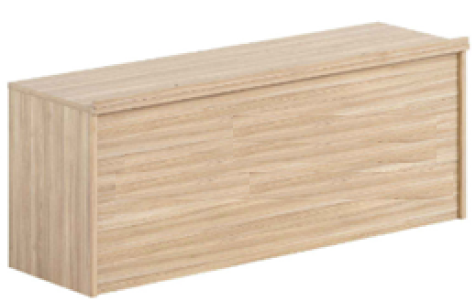 | 1400*700*750 | 1、材质：▲实木多层板符合 GB 18580-2017；GB/T 39600-2021；HJ 571-2010；GB/T 9846-2015；QB/T 4371-2012；JC/T 2039-2010；GB 8624-2012检验依据，检测项涵盖但不限于：①理化性能，弹性模量（横纹）试件强度值≥4200MPa；②甲醛释放量（1m³气候箱法）≤0.02mg/m³符合ENF级甲醛释放量标准；③总挥发性有机化合物（TVOC）≤0.08mg/m²•h（72h)；④抗菌性能，金黄色葡萄球菌，抑菌率≥99.50%；⑤防霉菌性能等级0级；⑥平板状建筑材料及制品的燃烧性能等级B1（B）级：燃烧增长速率≤111W/s,火焰横向蔓延未达到试样长翼边缘，符合检测要求，600s的总放热量THR600s≤7.0MJ,60s内焰尖高度Fs≤150mm,60s内无燃烧滴落物引燃滤纸现象。（提供“实木多层板”检验报告佐证，检测检验报告需提供官方网站查询截图或国家市场监管总局全国认证认可信息公共服务平台查询截图）。 2、表面：三聚氰胺浸渍纸 符合LY/T 1831-2009；GB/T 35601-2017检测依据，检测项涵盖但不限于：①甲醛释放量(1m气候法)未检出；②挥发性有机化合物(72h)未检出；③理化性能：定量偏差1%、水分≤1.5%、灰分≤25%、pH值≤7.5、纵向干抗张强度≥27N/15mm、纵向湿抗张强度≥8N/15mm、透气度(Gurley法)≤17s/100mL、平滑度15.4s、渗透性≤4s、耐热性1级、耐光色牢度(蓝色羊毛标准)≥8级、纵横向伸缩率：纵向0.5%，横向1.9%、浸胶量无偏差、挥发物含量7.2%、预固化度43%、④原纸外观质量要求，破损、污染、异物、死褶、尘埃点、色差、毛边、皱纹、硬质快、掉毛、掉粉、缺边、裂口、孔洞、卷芯变形、端面平整度、收卷松紧度等检测结果均为合格；等6项符合检测标准。 3、PVC封边条 符合QB/T 4463-2013《家具用封边条技术要求》检测依据，检测项涵盖但不限于：①理化性能，塑料封边条耐磨性磨30r后无露底现象、耐开裂性(耐龟裂性）≤1级、耐老化性无开裂；②塑料封边条有害物质限量：多溴联苯、多溴联苯醚、甲醛释放量、铅、镉、铬、汞、砷、钡、锑、硒、邻苯二甲酸酯(DBP、 BBP、DEHPDNOP、DINP和DIDP)的总量、氯乙烯单体均为未检出。 | 3 | 张 |  | 0.00
6 | 大会议室 | 讲台 | 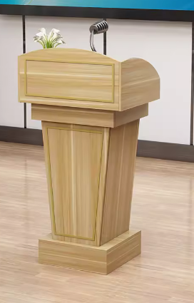 | 常规800*1100*500 | 1、材质：▲实木多层板符合 GB 18580-2017；GB/T 39600-2021；HJ 571-2010；GB/T 9846-2015；QB/T 4371-2012；JC/T 2039-2010；GB 8624-2012检验依据，检测项涵盖但不限于：①理化性能，弹性模量（横纹）试件强度值≥4200MPa；②甲醛释放量（1m³气候箱法）≤0.02mg/m³符合ENF级甲醛释放量标准；③总挥发性有机化合物（TVOC）≤0.08mg/m²•h（72h)；④抗菌性能，金黄色葡萄球菌，抑菌率≥99.50%；⑤防霉菌性能等级0级；⑥平板状建筑材料及制品的燃烧性能等级B1（B）级：燃烧增长速率≤111W/s,火焰横向蔓延未达到试样长翼边缘，符合检测要求，600s的总放热量THR600s≤7.0MJ,60s内焰尖高度Fs≤150mm,60s内无燃烧滴落物引燃滤纸现象。（提供“实木多层板”检验报告佐证，检测检验报告需提供官方网站查询截图或国家市场监管总局全国认证认可信息公共服务平台查询截图）。 2、表面：三聚氰胺浸渍纸 符合LY/T 1831-2009；GB/T 35601-2017检测依据，检测项涵盖但不限于：①甲醛释放量(1m气候法)未检出；②挥发性有机化合物(72h)未检出；③理化性能：定量偏差1%、水分≤1.5%、灰分≤25%、pH值≤7.5、纵向干抗张强度≥27N/15mm、纵向湿抗张强度≥8N/15mm、透气度(Gurley法)≤17s/100mL、平滑度15.4s、渗透性≤4s、耐热性1级、耐光色牢度(蓝色羊毛标准)≥8级、纵横向伸缩率：纵向0.5%，横向1.9%、浸胶量无偏差、挥发物含量7.2%、预固化度43%、④原纸外观质量要求，破损、污染、异物、死褶、尘埃点、色差、毛边、皱纹、硬质快、掉毛、掉粉、缺边、裂口、孔洞、卷芯变形、端面平整度、收卷松紧度等检测结果均为合格；等6项符合检测标准。 3、PVC封边条 符合QB/T 4463-2013《家具用封边条技术要求》检测依据，检测项涵盖但不限于：①理化性能，塑料封边条耐磨性磨30r后无露底现象、耐开裂性(耐龟裂性）≤1级、耐老化性无开裂；②塑料封边条有害物质限量：多溴联苯、多溴联苯醚、甲醛释放量、铅、镉、铬、汞、砷、钡、锑、硒、邻苯二甲酸酯(DBP、 BBP、DEHPDNOP、DINP和DIDP)的总量、氯乙烯单体均为未检出。 | 1 | 个 |  | 0.00
7 | 大会议室 | 主席椅 |  | 常规 | 1、外架：橡胶木 符合GB/T 29894-2013《木材鉴别方法通则》；GB/T 18513-2001《中国主要进口木材名称》；GB/T1927.4-2021《无疵小试样木材物理力学性质试验方法 第4部分: 含水率测定》；GB/T1927.5-2021《无疵小试样木材物理力学性质试验方法 第5部分:密度测定》检测依据；检测项涵盖但不限于：①树种鉴别，导管和管孔、轴向薄壁组织、木纤维、木射线、树胶道、宏观特征均符合橡胶木特征描述；②木材含水率7.5%~9%；③气干密度0.6g/cm³~0.7g/cm³。 2、海绵：▲海绵符合GB/T 10802-2006、QB/T 2280-2016检测依据，检测项涵盖但不限于：①物理学性能：回弹率≥41%，25%压陷硬度≥234N,拉伸强度≥124KPa，干热老化后拉伸强度≥110KPa，湿热老化后拉伸强度≥113KPa；②阻燃性，试样表面未发现续燃和阴燃现象，阻燃等级I级；③甲醛释放量≤0.035mg/m²h；④TVOC≤0.09mg/m²h。等4项符合检测标准。阻燃性应满足GB 17927.1的要求，阻燃等级I级，通过香烟抗引燃试验。（提供“海绵”检验报告佐证，检测检验报告需提供官方网站查询截图或国家市场监管总局全国认证认可信息公共服务平台查询截图）。 3、绒布 符合GB 18401-2010《国家纺织产品基本安全技术规范》；HJ 2546-2016《环境标志产品技术要求纺织产品》；GB 20286-2006《公共场所阻燃制品及组件燃烧性能要求和标识》检测依据，检测项涵盖但不限于：①甲醛含量未检出；②pH值4.0~7.5；③染色牢度：耐水、耐酸汗渍、耐碱汗渍、耐唾液（变色4-5级、沾色4-5级），耐干摩擦4-5级；④可分解致癌芳香胺染料：4-氨基联苯、联苯胺、4-氯-邻甲苯胺、2-萘胺、邻氨基偶氮甲苯、5-硝基-邻甲苯胺、对氯苯胺、2,4-二氨基苯甲醚、4,4’-二氨基二苯甲烷、3,3’-二氯联苯胺、3,3’-二甲氧基联苯胺、3,3’-二甲基联苯胺、3,3’-二甲基-4,4’-二氨基二苯甲烷、2-甲氧基-5-甲基苯胺、4,4’-亚甲基-二-（2-氯苯胺）、4,4’-二氨基二苯醚、4,4’-二氨基二苯硫醚、邻甲苯胺、2,4-二氨基甲苯、2,4,5-三甲基苯胺、邻氨基甲醚、4-氨基偶氮苯、2,4-二甲基苯胺均为未检出；⑤纺织产品中有害物质限制要求可萃取的重金属：砷、铅、铬、钴、铜、镍、镉、锑、汞均未检出；⑥燃烧性能：阻燃性能1级（织物），氧指数横向纵向≥33.0，损毁长度≤50mm，续燃时间≤3s,无阴燃现象，燃烧滴落物未引起脱脂棉燃烧或阴燃，烟密度等级（SDR)≤12.0，产烟毒性等级不低于ZA₂级。 | 6 | 把 |  | 0.00
8 | 大会议室 | 椅子（阶梯礼堂椅） | 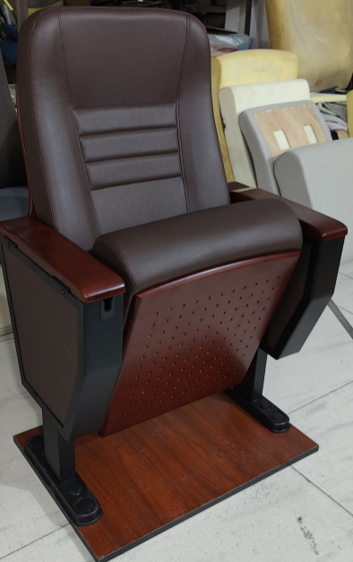 | 定制皮质 灰色 | "1、背海棉：采用高密度冷发泡PU定型海棉，海棉密度为45KG/M3。 2、座海棉：采用高密度冷发泡PU定型海棉，海棉密度为60KG/M3。 3、背内板：采用优质夹板经模具压注成型。外型成弧型，美观大方，具有曲线美。尺寸规格：长度为660 mm，宽度为410mm，厚度为9mm。 4、背外板：采用优质高密度硬木多层板，经模具冷压注成型，不褪色，抗变型。背外板规格：长度为725 mm，宽度为520mm，厚度为15mm。 5、座外板：采用优质高密度硬木多层板经模具压注成型。尺寸规格：长度为460mm，宽度为425 mm，厚度为15mm。 6、回位功能：座内采用扭簧与阻尼器(慢回位)结构，持久耐用，而且无回位噪音。 7、扶手面：采用进口橡木或进口榉木或高弹PU扶手，厚度为≥26mm。 8、写字板：新型直接焊接成型链接件+14mm实心冷拉圆铁支架配焊接3mm托板，从而达到写字板支架、链接件永无松动、变形现象，板面切面处理采用注塑封边带笔曹。 9、面料：面料为优质西皮。 10、侧板：采用内插式结构处理，相对于传统外扣式侧板更加牢固、不易脱落。 11、脚架：扶手框架采用优质T2.0mm热轧板，脚板采用2 mm优质冷轧钢冲压成型，脚管采用80X40XT1.2优质方管经二氧化碳焊接成型，表面采用防锈静电喷亚光黑处理。 12、座椅外形：设计符合人体工程学原理，舒适度好。 13、地面固定：采用防锈静电喷涂内六角膨胀螺丝，不易生锈。 " | 92 | 位 |  | 0.00
9 | 小会议室 | 会议桌（图片仅供参考） | 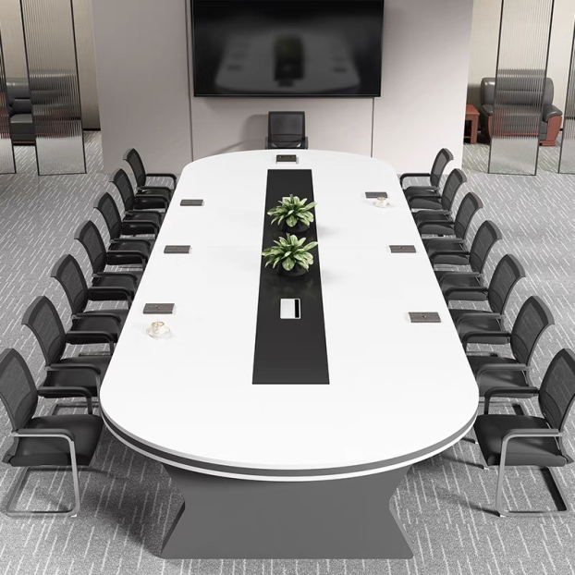 颜色原木色 | 6800*2000*750（1张）说明：两边圆弧由2个1米扇形拼装，2圆弧之间由4张1.2米拼成4.8米 | 1、外架：橡胶木 符合GB/T 29894-2013《木材鉴别方法通则》；GB/T 18513-2001《中国主要进口木材名称》；GB/T1927.4-2021《无疵小试样木材物理力学性质试验方法 第4部分: 含水率测定》；GB/T1927.5-2021《无疵小试样木材物理力学性质试验方法 第5部分:密度测定》检测依据；检测项涵盖但不限于：①树种鉴别，导管和管孔、轴向薄壁组织、木纤维、木射线、树胶道、宏观特征均符合橡胶木特征描述；②木材含水率7.5%~9%；③气干密度0.6g/cm³~0.7g/cm³。 2、海绵：▲海绵符合GB/T 10802-2006、QB/T 2280-2016检测依据，检测项涵盖但不限于：①物理学性能：回弹率≥41%，25%压陷硬度≥234N,拉伸强度≥124KPa，干热老化后拉伸强度≥110KPa，湿热老化后拉伸强度≥113KPa；②阻燃性，试样表面未发现续燃和阴燃现象，阻燃等级I级；③甲醛释放量≤0.035mg/m²h；④TVOC≤0.09mg/m²h。等4项符合检测标准。阻燃性应满足GB 17927.1的要求，阻燃等级I级，通过香烟抗引燃试验。（提供“海绵”检验报告佐证，检测检验报告需提供官方网站查询截图或国家市场监管总局全国认证认可信息公共服务平台查询截图）。 3、绒布 符合GB 18401-2010《国家纺织产品基本安全技术规范》；HJ 2546-2016《环境标志产品技术要求纺织产品》；GB 20286-2006《公共场所阻燃制品及组件燃烧性能要求和标识》检测依据，检测项涵盖但不限于：①甲醛含量未检出；②pH值4.0~7.5；③染色牢度：耐水、耐酸汗渍、耐碱汗渍、耐唾液（变色4-5级、沾色4-5级），耐干摩擦4-5级；④可分解致癌芳香胺染料：4-氨基联苯、联苯胺、4-氯-邻甲苯胺、2-萘胺、邻氨基偶氮甲苯、5-硝基-邻甲苯胺、对氯苯胺、2,4-二氨基苯甲醚、4,4’-二氨基二苯甲烷、3,3’-二氯联苯胺、3,3’-二甲氧基联苯胺、3,3’-二甲基联苯胺、3,3’-二甲基-4,4’-二氨基二苯甲烷、2-甲氧基-5-甲基苯胺、4,4’-亚甲基-二-（2-氯苯胺）、4,4’-二氨基二苯醚、4,4’-二氨基二苯硫醚、邻甲苯胺、2,4-二氨基甲苯、2,4,5-三甲基苯胺、邻氨基甲醚、4-氨基偶氮苯、2,4-二甲基苯胺均为未检出；⑤纺织产品中有害物质限制要求可萃取的重金属：砷、铅、铬、钴、铜、镍、镉、锑、汞均未检出；⑥燃烧性能：阻燃性能1级（织物），氧指数横向纵向≥33.0，损毁长度≤50mm，续燃时间≤3s,无阴燃现象，燃烧滴落物未引起脱脂棉燃烧或阴燃，烟密度等级（SDR)≤12.0，产烟毒性等级不低于ZA₂级。 | 6.8 | 米 |  | 0.00
10 | 小会议室 | 会议椅 |  | 常规 | 1、外架：橡胶木 符合GB/T 29894-2013《木材鉴别方法通则》；GB/T 18513-2001《中国主要进口木材名称》；GB/T1927.4-2021《无疵小试样木材物理力学性质试验方法 第4部分: 含水率测定》；GB/T1927.5-2021《无疵小试样木材物理力学性质试验方法 第5部分:密度测定》检测依据；检测项涵盖但不限于：①树种鉴别，导管和管孔、轴向薄壁组织、木纤维、木射线、树胶道、宏观特征均符合橡胶木特征描述；②木材含水率7.5%~9%；③气干密度0.6g/cm³~0.7g/cm³。 2、海绵：▲海绵符合GB/T 10802-2006、QB/T 2280-2016检测依据，检测项涵盖但不限于：①物理学性能：回弹率≥41%，25%压陷硬度≥234N,拉伸强度≥124KPa，干热老化后拉伸强度≥110KPa，湿热老化后拉伸强度≥113KPa；②阻燃性，试样表面未发现续燃和阴燃现象，阻燃等级I级；③甲醛释放量≤0.035mg/m²h；④TVOC≤0.09mg/m²h。等4项符合检测标准。阻燃性应满足GB 17927.1的要求，阻燃等级I级，通过香烟抗引燃试验。（提供“海绵”检验报告佐证，检测检验报告需提供官方网站查询截图或国家市场监管总局全国认证认可信息公共服务平台查询截图）。 3、绒布 符合GB 18401-2010《国家纺织产品基本安全技术规范》；HJ 2546-2016《环境标志产品技术要求纺织产品》；GB 20286-2006《公共场所阻燃制品及组件燃烧性能要求和标识》检测依据，检测项涵盖但不限于：①甲醛含量未检出；②pH值4.0~7.5；③染色牢度：耐水、耐酸汗渍、耐碱汗渍、耐唾液（变色4-5级、沾色4-5级），耐干摩擦4-5级；④可分解致癌芳香胺染料：4-氨基联苯、联苯胺、4-氯-邻甲苯胺、2-萘胺、邻氨基偶氮甲苯、5-硝基-邻甲苯胺、对氯苯胺、2,4-二氨基苯甲醚、4,4’-二氨基二苯甲烷、3,3’-二氯联苯胺、3,3’-二甲氧基联苯胺、3,3’-二甲基联苯胺、3,3’-二甲基-4,4’-二氨基二苯甲烷、2-甲氧基-5-甲基苯胺、4,4’-亚甲基-二-（2-氯苯胺）、4,4’-二氨基二苯醚、4,4’-二氨基二苯硫醚、邻甲苯胺、2,4-二氨基甲苯、2,4,5-三甲基苯胺、邻氨基甲醚、4-氨基偶氮苯、2,4-二甲基苯胺均为未检出；⑤纺织产品中有害物质限制要求可萃取的重金属：砷、铅、铬、钴、铜、镍、镉、锑、汞均未检出；⑥燃烧性能：阻燃性能1级（织物），氧指数横向纵向≥33.0，损毁长度≤50mm，续燃时间≤3s,无阴燃现象，燃烧滴落物未引起脱脂棉燃烧或阴燃，烟密度等级（SDR)≤12.0，产烟毒性等级不低于ZA₂级。 | 20 | 把 |  | 0.00
11 | 小会议室 | 资料矮柜 | 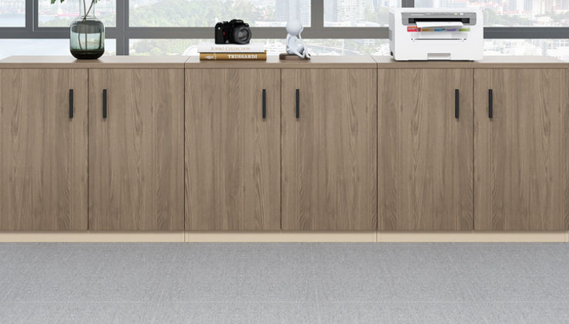 | 2000*400*800 | 1、材质：▲实木多层板符合 GB 18580-2017；GB/T 39600-2021；HJ 571-2010；GB/T 9846-2015；QB/T 4371-2012；JC/T 2039-2010；GB 8624-2012检验依据，检测项涵盖但不限于：①理化性能，弹性模量（横纹）试件强度值≥4200MPa；②甲醛释放量（1m³气候箱法）≤0.02mg/m³符合ENF级甲醛释放量标准；③总挥发性有机化合物（TVOC）≤0.08mg/m²•h（72h)；④抗菌性能，金黄色葡萄球菌，抑菌率≥99.50%；⑤防霉菌性能等级0级；⑥平板状建筑材料及制品的燃烧性能等级B1（B）级：燃烧增长速率≤111W/s,火焰横向蔓延未达到试样长翼边缘，符合检测要求，600s的总放热量THR600s≤7.0MJ,60s内焰尖高度Fs≤150mm,60s内无燃烧滴落物引燃滤纸现象。（提供“实木多层板”检验报告佐证，检测检验报告需提供官方网站查询截图或国家市场监管总局全国认证认可信息公共服务平台查询截图）。 2、表面：三聚氰胺浸渍纸 符合LY/T 1831-2009；GB/T 35601-2017检测依据，检测项涵盖但不限于：①甲醛释放量(1m气候法)未检出；②挥发性有机化合物(72h)未检出；③理化性能：定量偏差1%、水分≤1.5%、灰分≤25%、pH值≤7.5、纵向干抗张强度≥27N/15mm、纵向湿抗张强度≥8N/15mm、透气度(Gurley法)≤17s/100mL、平滑度15.4s、渗透性≤4s、耐热性1级、耐光色牢度(蓝色羊毛标准)≥8级、纵横向伸缩率：纵向0.5%，横向1.9%、浸胶量无偏差、挥发物含量7.2%、预固化度43%、④原纸外观质量要求，破损、污染、异物、死褶、尘埃点、色差、毛边、皱纹、硬质快、掉毛、掉粉、缺边、裂口、孔洞、卷芯变形、端面平整度、收卷松紧度等检测结果均为合格；等6项符合检测标准。 3、PVC封边条 符合QB/T 4463-2013《家具用封边条技术要求》检测依据，检测项涵盖但不限于：①理化性能，塑料封边条耐磨性磨30r后无露底现象、耐开裂性(耐龟裂性）≤1级、耐老化性无开裂；②塑料封边条有害物质限量：多溴联苯、多溴联苯醚、甲醛释放量、铅、镉、铬、汞、砷、钡、锑、硒、邻苯二甲酸酯(DBP、 BBP、DEHPDNOP、DINP和DIDP)的总量、氯乙烯单体均为未检出。 | 2 | 米 |  | 0.00
15 | 2楼餐厅 | 餐桌 | 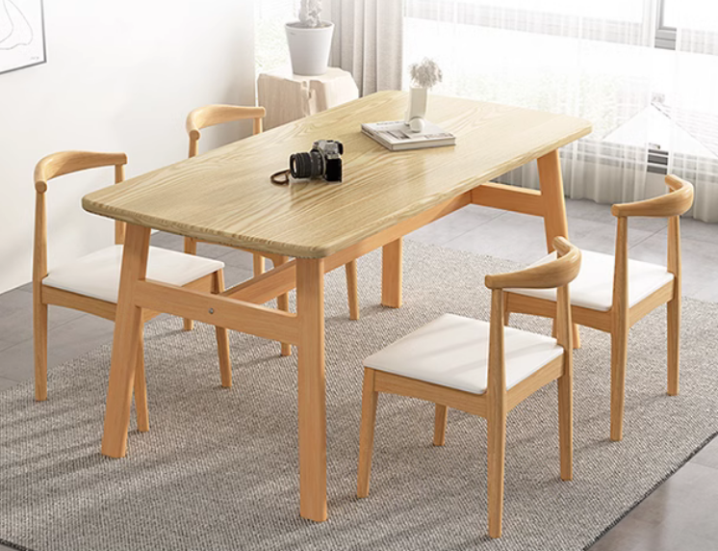 | 1200*600*750原木色 | 1、材质：实木多层板符合 GB 18580-2017；GB/T 39600-2021；HJ 571-2010；GB/T 9846-2015；QB/T 4371-2012；JC/T 2039-2010；GB 8624-2012检验依据，检测项涵盖但不限于：①理化性能，弹性模量（横纹）试件强度值≥4200MPa；②甲醛释放量（1m³气候箱法）≤0.02mg/m³符合ENF级甲醛释放量标准；③总挥发性有机化合物（TVOC）≤0.08mg/m²•h（72h)；④抗菌性能，金黄色葡萄球菌，抑菌率≥99.50%；⑤防霉菌性能等级0级；⑥平板状建筑材料及制品的燃烧性能等级B1（B）级：燃烧增长速率≤111W/s,火焰横向蔓延未达到试样长翼边缘，符合检测要求，600s的总放热量THR600s≤7.0MJ,60s内焰尖高度Fs≤150mm,60s内无燃烧滴落物引燃滤纸现象。（提供“实木多层板”检验报告佐证，检测检验报告需提供官方网站查询截图或国家市场监管总局全国认证认可信息公共服务平台查询截图）。 2、表面：三聚氰胺浸渍纸 符合LY/T 1831-2009；GB/T 35601-2017检测依据，检测项涵盖但不限于：①甲醛释放量(1m气候法)未检出；②挥发性有机化合物(72h)未检出；③理化性能：定量偏差1%、水分≤1.5%、灰分≤25%、pH值≤7.5、纵向干抗张强度≥27N/15mm、纵向湿抗张强度≥8N/15mm、透气度(Gurley法)≤17s/100mL、平滑度15.4s、渗透性≤4s、耐热性1级、耐光色牢度(蓝色羊毛标准)≥8级、纵横向伸缩率：纵向0.5%，横向1.9%、浸胶量无偏差、挥发物含量7.2%、预固化度43%、④原纸外观质量要求，破损、污染、异物、死褶、尘埃点、色差、毛边、皱纹、硬质快、掉毛、掉粉、缺边、裂口、孔洞、卷芯变形、端面平整度、收卷松紧度等检测结果均为合格；等6项符合检测标准。 3、PVC封边条 符合QB/T 4463-2013《家具用封边条技术要求》检测依据，检测项涵盖但不限于：①理化性能，塑料封边条耐磨性磨30r后无露底现象、耐开裂性(耐龟裂性）≤1级、耐老化性无开裂；②塑料封边条有害物质限量：多溴联苯、多溴联苯醚、甲醛释放量、铅、镉、铬、汞、砷、钡、锑、硒、邻苯二甲酸酯(DBP、 BBP、DEHPDNOP、DINP和DIDP)的总量、氯乙烯单体均为未检出。 | 2 | 张 |  | 0.00
16 | 2楼餐厅 | 餐椅 |  | 常规 | 1、外架：橡胶木 符合GB/T 29894-2013《木材鉴别方法通则》；GB/T 18513-2001《中国主要进口木材名称》；GB/T1927.4-2021《无疵小试样木材物理力学性质试验方法 第4部分: 含水率测定》；GB/T1927.5-2021《无疵小试样木材物理力学性质试验方法 第5部分:密度测定》检测依据；检测项涵盖但不限于：①树种鉴别，导管和管孔、轴向薄壁组织、木纤维、木射线、树胶道、宏观特征均符合橡胶木特征描述；②木材含水率7.5%~9%；③气干密度0.6g/cm³~0.7g/cm³。 2、海绵：海绵符合GB/T 10802-2006、QB/T 2280-2016检测依据，检测项涵盖但不限于：①物理学性能：回弹率≥41%，25%压陷硬度≥234N,拉伸强度≥124KPa，干热老化后拉伸强度≥110KPa，湿热老化后拉伸强度≥113KPa；②阻燃性，试样表面未发现续燃和阴燃现象，阻燃等级I级；③甲醛释放量≤0.035mg/m²h；④TVOC≤0.09mg/m²h。等4项符合检测标准。阻燃性应满足GB 17927.1的要求，阻燃等级I级，通过香烟抗引燃试验。（提供“海绵”检验报告佐证，检测检验报告需提供官方网站查询截图或国家市场监管总局全国认证认可信息公共服务平台查询截图）。 3、绒布 符合GB 18401-2010《国家纺织产品基本安全技术规范》；HJ 2546-2016《环境标志产品技术要求纺织产品》；GB 20286-2006《公共场所阻燃制品及组件燃烧性能要求和标识》检测依据，检测项涵盖但不限于：①甲醛含量未检出；②pH值4.0~7.5；③染色牢度：耐水、耐酸汗渍、耐碱汗渍、耐唾液（变色4-5级、沾色4-5级），耐干摩擦4-5级；④可分解致癌芳香胺染料：4-氨基联苯、联苯胺、4-氯-邻甲苯胺、2-萘胺、邻氨基偶氮甲苯、5-硝基-邻甲苯胺、对氯苯胺、2,4-二氨基苯甲醚、4,4’-二氨基二苯甲烷、3,3’-二氯联苯胺、3,3’-二甲氧基联苯胺、3,3’-二甲基联苯胺、3,3’-二甲基-4,4’-二氨基二苯甲烷、2-甲氧基-5-甲基苯胺、4,4’-亚甲基-二-（2-氯苯胺）、4,4’-二氨基二苯醚、4,4’-二氨基二苯硫醚、邻甲苯胺、2,4-二氨基甲苯、2,4,5-三甲基苯胺、邻氨基甲醚、4-氨基偶氮苯、2,4-二甲基苯胺均为未检出；⑤纺织产品中有害物质限制要求可萃取的重金属：砷、铅、铬、钴、铜、镍、镉、锑、汞均未检出；⑥燃烧性能：阻燃性能1级（织物），氧指数横向纵向≥33.0，损毁长度≤50mm，续燃时间≤3s,无阴燃现象，燃烧滴落物未引起脱脂棉燃烧或阴燃，烟密度等级（SDR)≤12.0，产烟毒性等级不低于ZA₂级。 | 8 | 把 |  | 0.00
17 | 厨房 | 双门消毒柜 | 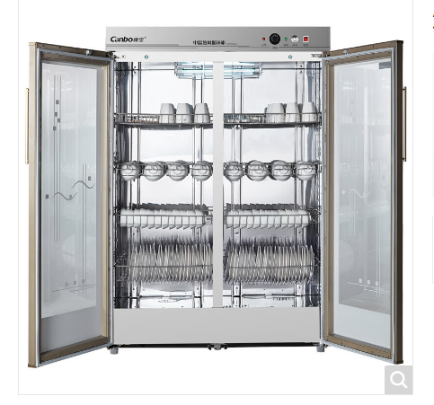 |  | 1、冷轧钢板 符合GB/T3325-2017《金属家具通用技术条件》；QB/T 3826-1999《轻工产品金属镀层和化学处理层的耐腐蚀试验方法 中性盐雾试验(NSS)法》；QB/T 3832-1999《轻工产品金属镀层腐蚀试验结果的评价》；GB/T 10125-2021《人造气氛腐蚀试验 盐雾试验》；GB/T 6461-2002《金属基体上金属和其他无机覆盖层经腐蚀试验后的试样和试件的评级》；GB/T 1741-2020《漆膜耐霉菌性测定法》；GB/T 21866-2008《抗菌涂料(漆膜)抗菌性测定法和抗菌效果》检验依据，检测项涵盖但不限于：①外观性能要求，金属件喷涂层无漏喷、锈蚀和脱色、掉色现象，涂层光滑均匀、色泽一致，无流挂、疙瘩、皱皮、飞漆等缺陷；②中性盐雾试验(NSS)，连续喷雾1000h,镀（涂）层对基体的保护等级、本身耐腐蚀等级达到10级；③铜加速乙酸盐雾试验(CASS)，连续喷雾1000h达到10级；④抗菌性能，抗细菌率，抗大肠埃希氏菌率:≥99.00%,抗白色葡萄球菌率:≥99.00%,；⑤耐霉菌性,耐霉菌性等级,出芽短梗霉、链格孢到达0级(0级最好，4级最差）。 2、所有焊接部位均采用点焊、二氧化碳保护焊接工艺，焊点牢固、平滑、美观，无气泡和漏焊、假焊现象。 3、涂饰：采用优质塑粉，产品喷涂前，各零部件均进行清洗、除油、除锈及酸洗、磷化等工序处理，经高温流平、固化等工序，使喷塑涂层具有耐侵蚀、耐冲击性能；表面具有防有机溶剂侵鉵、防潮、防锈、防尘、防静电等功能。 | 1 | 个 |  | 0.00
18 | 档案室 | 铁皮柜 | 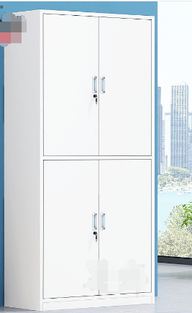 | 850*390*1800 | 1、冷轧钢板 符合GB/T3325-2017《金属家具通用技术条件》；QB/T 3826-1999《轻工产品金属镀层和化学处理层的耐腐蚀试验方法 中性盐雾试验(NSS)法》；QB/T 3832-1999《轻工产品金属镀层腐蚀试验结果的评价》；GB/T 10125-2021《人造气氛腐蚀试验 盐雾试验》；GB/T 6461-2002《金属基体上金属和其他无机覆盖层经腐蚀试验后的试样和试件的评级》；GB/T 1741-2020《漆膜耐霉菌性测定法》；GB/T 21866-2008《抗菌涂料(漆膜)抗菌性测定法和抗菌效果》检验依据，检测项涵盖但不限于：①外观性能要求，金属件喷涂层无漏喷、锈蚀和脱色、掉色现象，涂层光滑均匀、色泽一致，无流挂、疙瘩、皱皮、飞漆等缺陷；②中性盐雾试验(NSS)，连续喷雾1000h,镀（涂）层对基体的保护等级、本身耐腐蚀等级达到10级；③铜加速乙酸盐雾试验(CASS)，连续喷雾1000h达到10级；④抗菌性能，抗细菌率，抗大肠埃希氏菌率:≥99.00%,抗白色葡萄球菌率:≥99.00%,；⑤耐霉菌性,耐霉菌性等级,出芽短梗霉、链格孢到达0级(0级最好，4级最差）。 2、锁具 符合QB/T 1621-2015《家具锁》；GB/T 10125-2021《人造气氛腐蚀试验 盐雾试验》；GB/T 6461-2002《金属基体上金属和其他无机覆盖层经腐蚀试验后的试样和试件的评级》；QB/T 3826-1999《轻工产品金属镀层和化学处理层的耐腐蚀试验方法 中性盐雾试验(NSS)法》；QB/T 3832-1999《轻工产品金属镀层腐蚀试验结果的评价》检验依据，检测项涵盖但不限于：①牢固度，弹子锁、叶片锁使用寿命：锁头直径不小于20mm的弹子锁、叶片锁用寿命不应少于20000次、锁头直径小于20mm，不应少于10000次；锁头固定连接静拉力：锁头直径不小于20mm的，在承受200N静拉力后无松动;锁头直径小于20mm的，在承受140N静拉力后无松动，锁舌侧向静载荷，锁舌在承受200N侧向静载荷后，能正常使用；②中性盐雾试验(NSS)，连续喷雾1000h,镀（涂）层对基体的保护等级、本身耐腐蚀等级达到10级(10级最好，0级最差）；③铜加速乙酸盐雾试验(CASS)，连续喷雾1000h达到10级。 | 4 | 个 |  | 0.00
20 | 总计 |  |  |  |  |  |  |  | 0.00

